说明
 | 另：images文件夹中以_icon结尾的就是人物头像
 | 以_0结尾的就是正常的图片，即右侧页面显示的图片
 | 其他的就是CG图片，点击可查看
基本上按《约吗》做，不同的是：

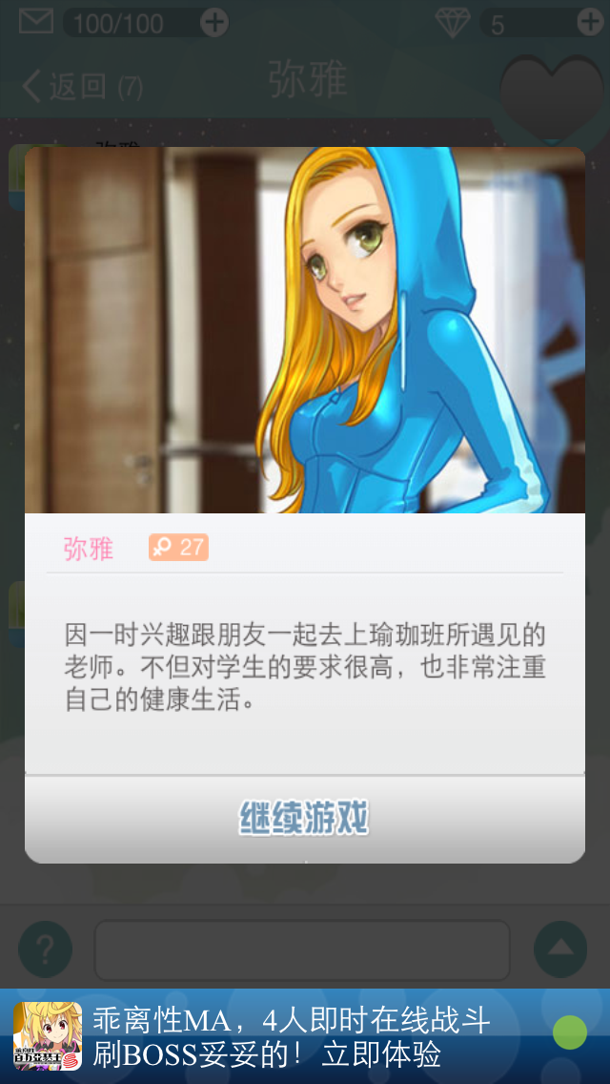
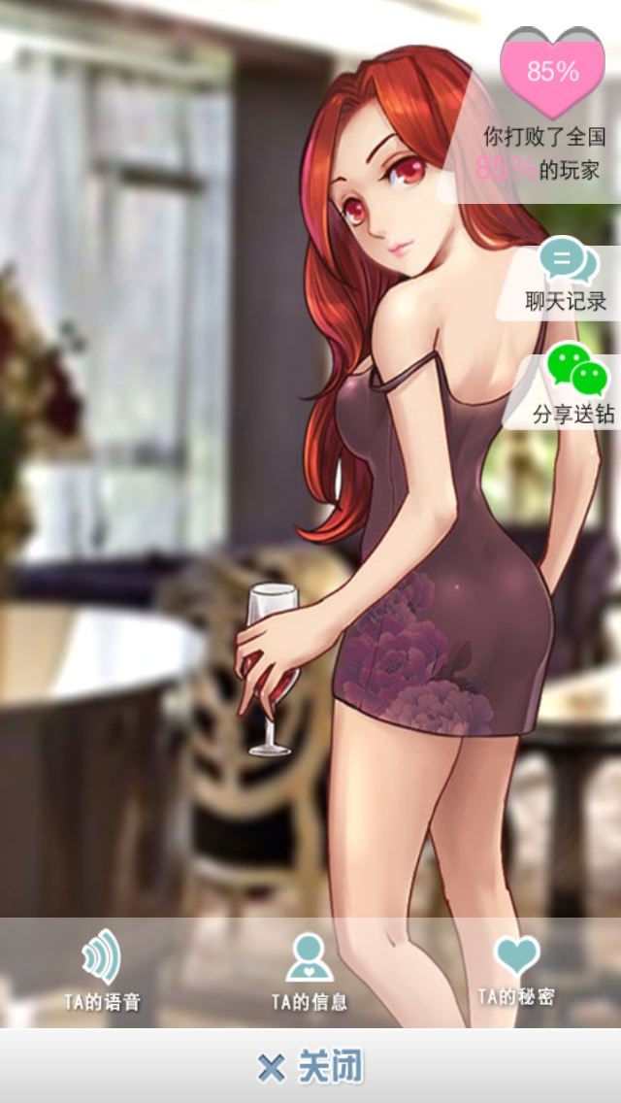

在这个页面，我们像QQ一样，只显示头像，昵称，年龄，性别，体重，身高，星座以及心情签名，布局可以参考QQ或者微信

在这个页面，“TA的语音”改为“约会实录”点击显示CG图片，“TA的信息”显示基本信息即上图的昵称，年龄之类的，“TA的秘密”显示个人信息，即【People】页的L列

